宅地造成・特定盛土等
：入力箇所
着色部分
許可対象規模の判定チェックシート（宅地造成・特定盛土等） |  |  |  |  |  |  |  |  |  |  |  |  |  |  |  |  |  | 有 | 無
 |  |  |  |  |  |  |  |  |  |  |  |  |  |  |  |  |  |  |  | 入力必須数 | 入力不足数
 |  |  |  |  |  |  |  |  |  |  | 記載日 |  |  |  |  |  |  |  |  |  | 16

 |  | 工事主名 |  |  |  |  |  |  |  |  |  |  |  |  |  |  |  |  |  | 1 | 1

 |  | 工事予定地 |  |  |  |  |  | 市 町 |  |  |  |  |  |  |  |  |  |  |  | 3 | 2

 | ＜事業概要＞

 |  | 箇所 |  |  |  |  |  |  | 0

 |  | 規模 |  | 面 積 |  | 合計 |  |  | 0 |  | ≦ |  | 500 | ㎡ | 対象外

 |  |  |  |  |  | 盛土 |  |  | 0 |  |  | ㎡

 |  |  |  |  |  | 切土 |  |  | 0 |  |  | ㎡

 |  |  |  | 崖の高さ |  | 盛土 |  |  | 0.0 |  | ≦ |  | 1.0 | ｍ | 対象外

 |  |  |  |  |  | 切土 |  |  | 0.0 |  | ≦ |  | 2.0 | ｍ | 対象外

 |  |  |  |  |  | 盛土+切土 |  |  | 0.0 |  | ≦ |  | 2.0 | ｍ | 対象外

 |  |  |  | 盛土高さ |  |  |  |  | 0.0 |  | ≦ |  | 2.0 | ｍ | 対象外

 | ＜許可申請要否判定＞

 | 必要事項が入力されていないため、要否を判断できません。

 | ※ 本判定は、高さや面積の取り方が正しいことが前提となります。

 | 静岡県 くらし・環境部 環境局 盛土対策課

問１.造成行為への該当
・造成行為の有無を選択してください。
 | 工事内容 |  |  |  |  |  |  |  |  |  |  |  |  |  | 該当
 | 施工場所で盛土・切土に該当する造成行為がある |  |  |  |  |  |  |  |  |  |  |  |  |  |  |  |  |  |  | 1 | 1

 | 以下に該当する行為は盛土・切土にはあたりません。(この後の面積、高さに含みません。)
 | ○ 平地（土地の勾配1/10以下）における埋立て

 | ○ 地下埋設物等の設置のための掘削・埋め戻し

 | ○ アスファルト舗装等の構成（舗装、路盤、路床）

 |  | （高さの取り方）
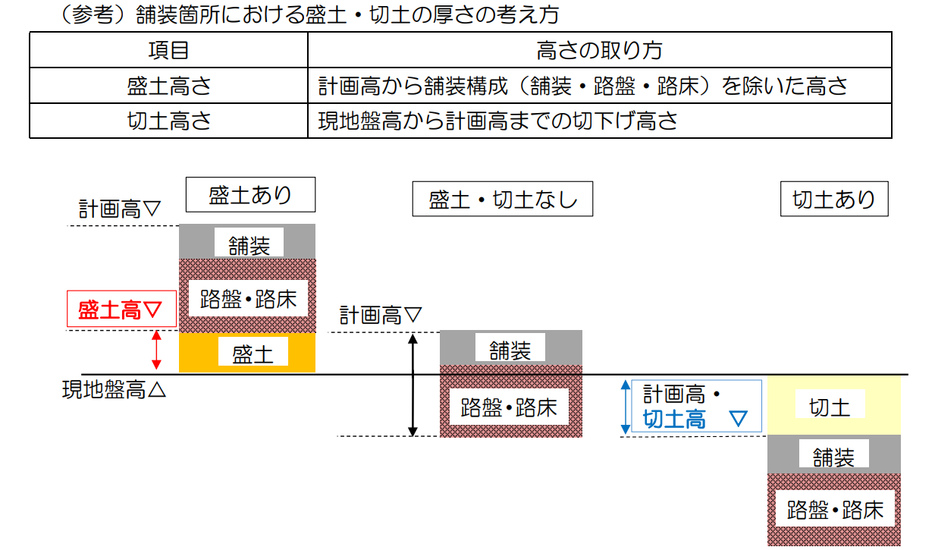

 | ○ 営農行為の表土の補充

 |  | ※ ほ場の状況や栽培する作物の特性に応じ必要な高さに補充される範囲に限る

問２.みなし許可、許可が不要となる工事への該当
・以下の記載の工事への該当の有無を選択してください。
 | 法令等 |  |  |  | 工事内容 |  |  |  |  |  |  |  |  |  | 該当
 | 都市計画法 |  |  |  | 都市計画法第29条第1項又は第2項の許可を受けた(受ける)工事 |  |  |  |  |  |  |  |  |  |  |  |  |  |  | 1 | 1
 | 土地改良法 |  |  |  | 土地改良法に基づく土地改良事業（農業用用排水施設の新設等）又は土地改良事業に準ずる事業(該当の有無は農地部局にお問い合わせください。) |  |  |  |  |  |  |  |  |  |  |  |  |  |  | 1 | 1
 | 鉱山保安法 |  |  |  | 鉱山保安法に基づく鉱物の採取（鉱業上使用する特定施設の設置に係る工事等） |  |  |  |  |  |  |  |  |  |  |  |  |  |  | 1 | 1
 | 鉱業法 |  |  |  | 鉱業法に基づく鉱物の採取（認可を受けた施業案の実施に係る工事等） |  |  |  |  |  |  |  |  |  |  |  |  |  |  | 1 | 1
 | 採石法 |  |  |  | 採石法に基づく岩石の採取（認可を受けた採取計画に係る工事等） |  |  |  |  |  |  |  |  |  |  |  |  |  |  | 1 | 1
 | 砂利採取法 |  |  |  | 砂利採取法に基づく砂利の採取（認可を受けた採取計画に係る工事等） |  |  |  |  |  |  |  |  |  |  |  |  |  |  | 1 | 1
 | 火薬類取締法 |  |  |  | 火薬類取締法に基づく火薬類の製造施設の周囲に設置する土堤の設置等 |  |  |  |  |  |  |  |  |  |  |  |  |  |  | 1 | 1
 | 家畜伝染病予防法 |  |  |  | 家畜伝染病予防法に基づく家畜の死体等の埋却 |  |  |  |  |  |  |  |  |  |  |  |  |  |  | 1 | 1
 | 廃棄物の処理及び 清掃に関する法律 |  |  |  | 廃棄物の処理及び清掃に関する法律に基づく廃棄物の処分等 |  |  |  |  |  |  |  |  |  |  |  |  |  |  | 1 | 1
 | 土壌汚染対策法 |  |  |  | 土壌汚染対策法に基づく汚染土壌の搬出又は処理等 |  |  |  |  |  |  |  |  |  |  |  |  |  |  | 1 | 1
 | 放射性物質汚染対処 特別措置法 |  |  |  | 放射性物質汚染対処特別措置法に基づく廃棄物又は除去土壌の保管又は処分 |  |  |  |  |  |  |  |  |  |  |  |  |  |  | 1 | 1
 | ― |  |  |  | 森林の施業を実施するために必要な作業路網の整備に関する工事 |  |  |  |  |  |  |  |  |  |  |  |  |  |  | 1 | 1
 | ― |  |  |  | 政令第2条に記載の公共の用に供する施設(道路、公園、河川等)の用に供する(予定である)土地で行う工事。 |  |  |  |  |  |  |  |  |  |  |  |  |  |  | 1 | 1

問３．実施する工事の種別
・実施する工事の種別を選択してください。
・盛土・切土には、厚さが30ｃｍ以下の箇所を含みます。
 | 区分 |  |  |  | 選択肢 | 備考
 | 盛土 |  |  |  |  | 厚さ（盛土前後の標高差）が30cm以下の箇所も含みます。 |  |  |  |  |  |  |  |  |  |  |  |  |  | 1 | 1
 | 切土 |  |  |  |  | 厚さ（切土前後の標高差）が30cm以下の箇所も含みます。 |  |  |  |  |  |  |  |  |  |  |  |  |  | 1 | 1

問４．盛土・切土により生ずる地表面の最大角度
・盛土・切土をした箇所の中で、最も急になる地表面の角度を記載してください。
 | 区分 |  | 解説 |  |  |  | 最大角度 |  |  | イメージ図
 | 最大角度 |  | 盛土・切土した箇所の中で、最も急になる地表面の角度 |  |  |  |  |  | 度 |  |  |  |  |  |  |  |  |  |  | 0 | 0

問５．盛土・切土により生ずる「崖」の最大高さ
・盛土・切土を行った箇所で生ずる、「崖」の最大高さを記載してください。 ・「崖」とは水平面に対し、30度を超える角度をなす土地）を指します。 ・複数の「崖」生ずる場合は、一体とみなされるかを踏まえてご回答ください。

 | 区分 |  | 解説 |  |  |  | 最大高さ |  |  | イメージ図
 | 崖を生ずる場合 |  | 盛土のみ行った箇所（切土はない箇所）で生ずる「崖」の高さ |  |  |  |  |  | メートル |  |  |  |  |  |  |  |  |  |  | 0 | 0 | 0

 |  |  | 切土のみ行った箇所（盛土はない箇所）で生ずる「崖」の高さ |  |  |  |  |  | メートル |  |  |  |  |  |  |  |  |  |  | 0 | 0 | 0

 |  |  | 盛土・切土を同時に行った箇所で生ずる「崖」の高さ |  |  |  |  |  | メートル |  |  |  |  |  |  |  |  |  |  | 0 | 0 | 0

※ 複数の崖を一体とみなすかどうかの判断基準
30°
崖（下部）
崖（上部）
崖①
別々とみなされる崖
Ｐ
崖の高さ
30°
崖②
崖の高さ
Ｐ
一体とみなされる崖
崖の高さ
崖（下部）の下端からの30度を示す線分
よりも崖（上部）の下端Ｐが上方にある
場合、一体の崖とみなす。
崖①の下端からの30度を示す線分よりも
崖②の下端Ｐが下方にある場合、別々の崖とみなす。

※ 既存崖がある場合の判断基準
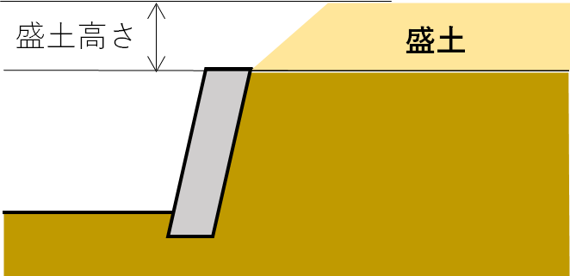
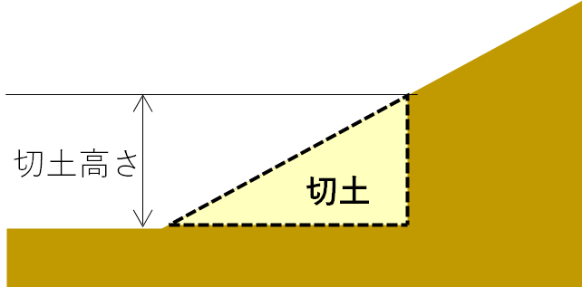

※ 既存擁壁又は既存崖の改修の判断基準（参照：盛土規制法に関するＱ＆Ａ）
 | ・擁壁の改修は許可の対象外となる場合があります。
※ 既存崖に擁壁を設置する場合は許可の対象外となる場合があります。（Q2-16） | ・既存崖に擁壁を設置する場合は許可の対象外となる場合があります。

問６．盛土における標高（最高箇所と最低箇所）
・盛土の中で、最も高い箇所と最も低い箇所の標高を記載してください。
 | 区分 |  | 解説 |  |  |  | 標高 |  |  | イメージ図
 | 盛土の 標高 |  | 最も高い箇所の標高 （最高箇所） |  |  |  |  |  | メートル |  |  |  |  |  |  |  |  |  |  | 0 | 0

 |  |  | 最も低い箇所の標高 （最低箇所） |  |  |  |  |  | メートル |  |  |  |  |  |  |  |  |  |  | 0 | 0

 | 盛土高さ |  |  |  |  |  | 0.0 |  | メートル |  |  |  |  |  |  |  |  |  |  | 0 |  | 0

問７．盛土の面積
・盛土の面積を、高さと厚さで区分けして、記載してください。
・「高さ」とは、盛土の中で、最も高い地点と低い地点の差を指します。
・「厚さ」とは、盛土を行う前後の標高差を指します。
 | 高さ区分 |  |  |  |  |  | 厚さ区分 |  |  |  |  |  |  | 盛土の面積
 | 高さが２ｍ以下の箇所 |  |  |  |  |  | 厚さが30ｃｍ以下の箇所 |  |  |  |  |  |  |  |  | 平米 | ① |  |  | 0 | 0
 |  |  |  |  |  |  | 厚さが30ｃｍを超える箇所 |  |  |  |  |  |  |  |  | 平米 | ② |  |  | 0 | 0
 | 高さが２ｍを超える箇所 |  |  |  |  |  | 厚さが30ｃｍ以下の箇所 |  |  |  |  |  |  |  |  | 平米 | ③ |  |  | 0 | 0
 |  |  |  |  |  |  | 厚さが30ｃｍを超える箇所 |  |  |  |  |  |  |  |  | 平米 | ④ |  |  | 0 | 0
：厚さが30ｃｍの箇所
 |  |  |  |  |  |  |  |  |  |  | 盛土の計 |  |  | 0 |  | 平米 |  |  |  | 0 |  | 0
 |  |  |  |  |  |  |  |  |  |  | （うち②～④ |  |  | 0 |  | 平米） |  |  |  | 0 |  | 0

問８．切土の面積
・切土の面積を、高さと厚さで区分けして、記載してください。
・「高さ」とは、切土される地盤の中で、最も高い地点と低い地点の差を指します。
・「厚さ」とは、切土を行う前後の標高差を指します。
 | 高さ区分 |  |  |  |  |  | 厚さ区分 |  |  |  |  |  |  | 切土の面積
 | 高さが２ｍ以下の箇所 |  |  |  |  |  | 厚さが30ｃｍ以下の箇所 |  |  |  |  |  |  |  |  | 平米 | ⑤ |  |  | 0 | 0
 |  |  |  |  |  |  | 厚さが30ｃｍを超える箇所 |  |  |  |  |  |  |  |  | 平米 | ⑥ |  |  | 0 | 0
 | 高さが２ｍを超える箇所 |  |  |  |  |  | 厚さが30ｃｍ以下の箇所 |  |  |  |  |  |  |  |  | 平米 | ⑦ |  |  | 0 | 0
 |  |  |  |  |  |  | 厚さが30ｃｍを超える箇所 |  |  |  |  |  |  |  |  | 平米 | ⑧ |  |  | 0 | 0
：厚さが30ｃｍの箇所
 |  |  |  |  |  |  |  |  |  |  | 切土の計 |  |  | 0 |  | 平米 |  |  |  | 0 |  | 0
 |  |  |  |  |  |  |  |  |  |  | （うち⑥～⑧ |  |  | 0 |  | 平米） |  |  |  | 0 |  | 0
 |  |  |  |  |  |  |  |  |  |  |  |  |  |  |  |  |  |  |  |  |  | 0
 |  |  |  |  |  |  |  |  |  |  |  |  |  |  |  |  |  |  |  |  |  | 0

○ 静岡県からの連絡先
1 | 担当者（申請者との関係） |  |  |  |  |  |  |  |  |  |  |  |  |  |  |  |  |  |  | 1 | 1
2 | 担当者 電話番号 |  |  |  |  |  |  |  |  | - |  |  |  | - |  |  |  |  |  | 5 | 3
3 | 担当者 電子メールアドレス |  |  |  |  |  |  |  |  |  |  |  |  |  |  |  |  |  |  | 1 | 1
4 | 自由記載欄

記入例
：入力箇所
着色部分
記入例
許可対象規模の判定チェックシート（宅地造成・特定盛土等） |  |  |  |  |  |  |  |  |  |  |  |  |  |  |  |  |  |  | 有 | 無
 |  |  |  |  |  |  |  |  |  |  |  |  |  |  |  |  |  |  |  |  | 入力必須数 | 入力不足数
 |  |  |  |  |  |  |  |  |  |  | 記載日 |  |  | 2025-10-20 |  |  |  |  |  |  |  | 0

 |  | 工事主名 |  |  | 株式会社静岡県ハウス |  |  |  |  |  |  |  |  |  |  |  |  |  |  |  | 1 | 0

 |  | 工事予定地 |  |  | 島田市 |  |  | 市 町 | 島田町５７－４,５ |  |  |  |  |  |  |  |  |  |  |  | 3 | 0

 | ＜事業概要＞

 |  | 箇所 |  |  |  |  |  |  | 島田市

 |  | 規模 |  | 面 積 |  | 合計 |  |  | 600 |  | ＞ |  | 500 |  | ㎡ | 対象

 |  |  |  |  |  | 盛土 |  |  | 470 |  |  | ㎡

 |  |  |  |  |  | 切土 |  |  | 130 |  |  | ㎡

 |  |  |  | 崖の高さ |  | 盛土 |  |  | 0.8 |  | ≦ |  | 1.0 |  | ｍ | 対象外

 |  |  |  |  |  | 切土 |  |  | 1.5 |  | ≦ |  | 2.0 |  | ｍ | 対象外

 |  |  |  |  |  | 盛土+切土 |  |  | 1.5 |  | ≦ |  | 2.0 |  | ｍ | 対象外

 |  |  |  | 盛土高さ |  |  |  |  | 0.7 |  | ≦ |  | 2.0 |  | ｍ | 対象外

 | ＜許可申請要否判定＞

 | 本工事に係る造成行為は許可が必要な規模に達しているため、工事に着手する前に盛土規制法の許可が必要となる可能性があります。 本県では申請に事前の相談は不要となっておりますので、静岡県申請の手引きを基に必要書類をご準備頂き、窓口となる管轄土木事務所にご提出ください。

 | ※ 本判定は、高さや面積の取り方が正しいことが前提となります。

 | 静岡県 くらし・環境部 環境局 盛土対策課

問１.造成行為への該当
・造成行為の有無を選択してください。
 | 工事内容 |  |  |  |  |  |  |  |  |  |  |  |  |  |  | 該当
 | 施工場所で盛土・切土に該当する造成行為がある |  |  |  |  |  |  |  |  |  |  |  |  |  |  | 有 |  |  |  |  | 1 | 0

 | 以下に該当する行為は盛土・切土にはあたりません。(この後の面積、高さに含みません。)
 | ○ 平地（土地の勾配1/10以下）における埋立て

 | ○ 地下埋設物等の設置のための掘削・埋め戻し

 | ○ アスファルト舗装等の構成（舗装、路盤、路床）

 |  | （高さの取り方）

 | ○ 営農行為の表土の補充

問２.みなし許可、許可が不要となる工事への該当
・以下の記載の工事への該当の有無を選択してください。
 | 法令等 |  |  |  | 工事内容 |  |  |  |  |  |  |  |  |  |  | 該当
 | 都市計画法 |  |  |  | 都市計画法第29条第1項又は第2項の許可を受けた(受ける)工事 |  |  |  |  |  |  |  |  |  |  | 無 |  |  |  |  | 1 | 0
 | 土地改良法 |  |  |  | 土地改良法に基づく土地改良事業（農業用用排水施設の新設等）又は土地改良事業に準ずる事業(該当の有無は農地部局にお問い合わせください。) |  |  |  |  |  |  |  |  |  |  | 無 |  |  |  |  | 1 | 0
 | 鉱山保安法 |  |  |  | 鉱山保安法に基づく鉱物の採取（鉱業上使用する特定施設の設置に係る工事等） |  |  |  |  |  |  |  |  |  |  | 無 |  |  |  |  | 1 | 0
 | 鉱業法 |  |  |  | 鉱業法に基づく鉱物の採取（認可を受けた施業案の実施に係る工事等） |  |  |  |  |  |  |  |  |  |  | 無 |  |  |  |  | 1 | 0
 | 採石法 |  |  |  | 採石法に基づく岩石の採取（認可を受けた採取計画に係る工事等） |  |  |  |  |  |  |  |  |  |  | 無 |  |  |  |  | 1 | 0
 | 砂利採取法 |  |  |  | 砂利採取法に基づく砂利の採取（認可を受けた採取計画に係る工事等） |  |  |  |  |  |  |  |  |  |  | 無 |  |  |  |  | 1 | 0
 | 火薬類取締法 |  |  |  | 火薬類取締法に基づく火薬類の製造施設の周囲に設置する土堤の設置等 |  |  |  |  |  |  |  |  |  |  | 無 |  |  |  |  | 1 | 0
 | 家畜伝染病予防法 |  |  |  | 家畜伝染病予防法に基づく家畜の死体等の埋却 |  |  |  |  |  |  |  |  |  |  | 無 |  |  |  |  | 1 | 0
 | 廃棄物の処理及び 清掃に関する法律 |  |  |  | 廃棄物の処理及び清掃に関する法律に基づく廃棄物の処分等 |  |  |  |  |  |  |  |  |  |  | 無 |  |  |  |  | 1 | 0
 | 土壌汚染対策法 |  |  |  | 土壌汚染対策法に基づく汚染土壌の搬出又は処理等 |  |  |  |  |  |  |  |  |  |  | 無 |  |  |  |  | 1 | 0
 | 放射性物質汚染対処 特別措置法 |  |  |  | 放射性物質汚染対処特別措置法に基づく廃棄物又は除去土壌の保管又は処分 |  |  |  |  |  |  |  |  |  |  | 無 |  |  |  |  | 1 | 0
 | ― |  |  |  | 森林の施業を実施するために必要な作業路網の整備に関する工事 |  |  |  |  |  |  |  |  |  |  | 無 |  |  |  |  | 1 | 0
 | ― |  |  |  | 政令第2条に記載の公共の用に供する施設(道路、公園、河川等)の用に供する(予定である)土地で行う工事。 |  |  |  |  |  |  |  |  |  |  | 無 |  |  |  |  | 1 | 0

問３．実施する工事の種別
・実施する工事の種別を選択してください。
・盛土・切土には、厚さが30ｃｍ以下の箇所を含みます。
 | 区分 |  |  |  | 選択肢 | 備考
 | 盛土 |  |  |  | 有 | 厚さ（盛土前後の標高差）が30cm以下の箇所も含みます。 |  |  |  |  |  |  |  |  |  |  |  |  |  |  | 1 | 0
 | 切土 |  |  |  | 有 | 厚さ（切土前後の標高差）が30cm以下の箇所も含みます。 |  |  |  |  |  |  |  |  |  |  |  |  |  |  | 1 | 0

問４．盛土・切土により生ずる地表面の最大角度
・盛土・切土をした箇所の中で、最も急になる地表面の角度を記載してください。
 | 区分 |  | 解説 |  |  |  | 最大角度 |  |  | イメージ図
 | 最大角度 |  | 盛土・切土した箇所の中で、最も急になる地表面の角度 |  |  |  | 45.0 |  | 度 |  |  |  |  |  |  |  |  |  |  |  | 1 | 0

 |  |  |  |  |  |  |  |  |  |  |  |  |  |  | 崖あり

問５．盛土・切土により生ずる「崖」の最大高さ
・盛土・切土を行った箇所で生ずる、「崖」の最大高さを記載してください。 ・「崖」とは水平面に対し、30度を超える角度をなす土地）を指します。 ・複数の「崖」生ずる場合は、一体とみなされるかを踏まえてご回答ください。

 | 区分 |  | 解説 |  |  |  | 最大高さ |  |  | イメージ図
 | 崖を生ずる場合 |  | 盛土のみ行った箇所（切土はない箇所）で生ずる「崖」の高さ |  |  |  | 0.8 |  | メートル |  |  |  |  |  |  |  |  |  |  |  | 1 | 0 | 0.8

 |  |  | 切土のみ行った箇所（盛土はない箇所）で生ずる「崖」の高さ |  |  |  | 1.5 |  | メートル |  |  |  |  |  |  |  |  |  |  |  | 1 | 0 | 1.5

 |  |  | 盛土・切土を同時に行った箇所で生ずる「崖」の高さ |  |  |  | 1.5 |  | メートル |  |  |  |  |  |  |  |  |  |  |  | 1 | 0 | 1.5

※ 複数の崖を一体とみなすかどうかの判断基準
30°
崖（下部）
崖（上部）
崖①
別々とみなされる崖
Ｐ
崖の高さ
30°
崖②
崖の高さ
Ｐ
一体とみなされる崖
崖の高さ
崖（下部）の下端からの30度を示す線分
よりも崖（上部）の下端Ｐが上方にある
場合、一体の崖とみなす。
崖①の下端からの30度を示す線分よりも
崖②の下端Ｐが下方にある場合、別々の崖とみなす。

※ 既存崖がある場合の判断基準

※ 既存擁壁又は既存崖の改修の判断基準（参照：盛土規制法に関するＱ＆Ａ）
 | ・擁壁の改修は許可の対象外となる場合があります。
※ 既存崖に擁壁を設置する場合は許可の対象外となる場合があります。（Q2-16） | ・既存崖に擁壁を設置する場合は許可の対象外となる場合があります。

問６．盛土における標高（最高箇所と最低箇所）
・盛土の中で、最も高い箇所と最も低い箇所の標高を記載してください。
 | 区分 |  | 解説 |  |  |  | 標高 |  |  | イメージ図
 | 盛土の 標高 |  | 最も高い箇所の標高 （最高箇所） |  |  |  | 1.5 |  | メートル |  |  |  |  |  |  |  |  |  |  |  | 1 | 0

 |  |  | 最も低い箇所の標高 （最低箇所） |  |  |  | 0.8 |  | メートル |  |  |  |  |  |  |  |  |  |  |  | 1 | 0

 | 盛土高さ |  |  |  |  |  | 0.7 |  | メートル |  |  |  |  |  |  |  |  |  |  |  | 1 |  | 0.7

問７．盛土の面積
・盛土の面積を、高さと厚さで区分けして、記載してください。
・「高さ」とは、盛土の中で、最も高い地点と低い地点の差を指します。
・「厚さ」とは、盛土を行う前後の標高差を指します。
 | 高さ区分 |  |  |  |  |  | 厚さ区分 |  |  |  |  |  |  |  | 盛土の面積
 | 高さが２ｍ以下の箇所 |  |  |  |  |  | 厚さが30ｃｍ以下の箇所 |  |  |  |  |  |  |  | 600.0 |  | 平米 | ① |  |  | 1 | 0
 |  |  |  |  |  |  | 厚さが30ｃｍを超える箇所 |  |  |  |  |  |  |  | 350.0 |  | 平米 | ② |  |  | 1 | 0
 | 高さが２ｍを超える箇所 |  |  |  |  |  | 厚さが30ｃｍ以下の箇所 |  |  |  |  |  |  |  | 80.0 |  | 平米 | ③ |  |  | 1 | 0
 |  |  |  |  |  |  | 厚さが30ｃｍを超える箇所 |  |  |  |  |  |  |  | 40.0 |  | 平米 | ④ |  |  | 1 | 0
：厚さが30ｃｍの箇所
 |  |  |  |  |  |  |  |  |  |  | 盛土の計 |  |  |  | 1,070 |  | 平米 |  |  |  | 1 |  | 1070
 |  |  |  |  |  |  |  |  |  |  | （うち②～④ |  |  |  | 470 |  | 平米） |  |  |  | 1 |  | 470

問８．切土の面積
・切土の面積を、高さと厚さで区分けして、記載してください。
・「高さ」とは、切土される地盤の中で、最も高い地点と低い地点の差を指します。
・「厚さ」とは、切土を行う前後の標高差を指します。
 | 高さ区分 |  |  |  |  |  | 厚さ区分 |  |  |  |  |  |  |  | 切土の面積
 | 高さが２ｍ以下の箇所 |  |  |  |  |  | 厚さが30ｃｍ以下の箇所 |  |  |  |  |  |  |  | 500.0 |  | 平米 | ⑤ |  |  | 1 | 0
 |  |  |  |  |  |  | 厚さが30ｃｍを超える箇所 |  |  |  |  |  |  |  | 50.0 |  | 平米 | ⑥ |  |  | 1 | 0
 | 高さが２ｍを超える箇所 |  |  |  |  |  | 厚さが30ｃｍ以下の箇所 |  |  |  |  |  |  |  | 20.0 |  | 平米 | ⑦ |  |  | 1 | 0
 |  |  |  |  |  |  | 厚さが30ｃｍを超える箇所 |  |  |  |  |  |  |  | 60.0 |  | 平米 | ⑧ |  |  | 1 | 0
：厚さが30ｃｍの箇所
 |  |  |  |  |  |  |  |  |  |  | 切土の計 |  |  |  | 630 |  | 平米 |  |  |  | 1 |  | 630
 |  |  |  |  |  |  |  |  |  |  | （うち⑥～⑧ |  |  |  | 130 |  | 平米） |  |  |  | 1 |  | 130
 |  |  |  |  |  |  |  |  |  |  |  |  |  |  |  |  |  |  |  |  |  |  | 1,700
 |  |  |  |  |  |  |  |  |  |  |  |  |  |  |  |  |  |  |  |  |  |  | 600

○ 静岡県からの連絡先
1 | 担当者（申請者との関係） |  |  |  |  |  | 石川（従業員） |  |  |  |  |  |  |  |  |  |  |  |  |  | 1 | 0
2 | 担当者 電話番号 |  |  |  |  |  | 054 |  |  | - | 1234 |  |  |  | - | 5678 |  |  |  |  | 5 | 0
3 | 担当者 電子メールアドレス |  |  |  |  |  | shizuoka@shizuoka.com |  |  |  |  |  |  |  |  |  |  |  |  |  | 1 | 0
4 | 自由記載欄

